상품제안서
내츄럴 쥬트 투톤 에코백 | 상품코드: F15962

 |  |  |  |  |  |  | 02-412-0044 | www.easy1.co.kr
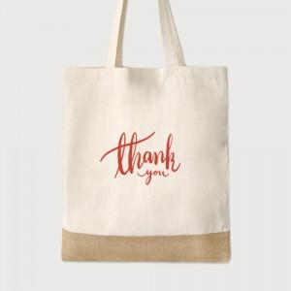 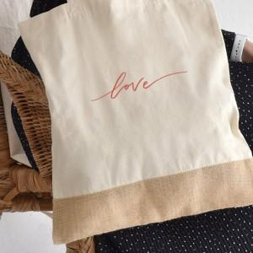

【상세/제작정보】 | 실크, 풀칼라인쇄는 디자인 난이도에 따라 단가 변동이 있을 수 있습니다. ★ 황마 재질 특성상 황마 섬유의 부스러기의 날림이 발생할 수 있어, 옷감에 묻어날 수 있습니다. 200개미만 동판비 60000원

【인쇄/포장옵션】 | 실크, 풀칼라 / OPP(비닐)

【공급단가】 | 수량 | 200~ | 500~ | 1,000~ | 3,000~ | 5,000~
*VAT별도 | 단가 | 1,620원 | 1,600원 | 1,560원 | 1,500원 | 1,430원

【상품 URL】 | https://dev.easy1.co.kr:443/src/goods_detail.php?gdno=15962

